スポンサー公告
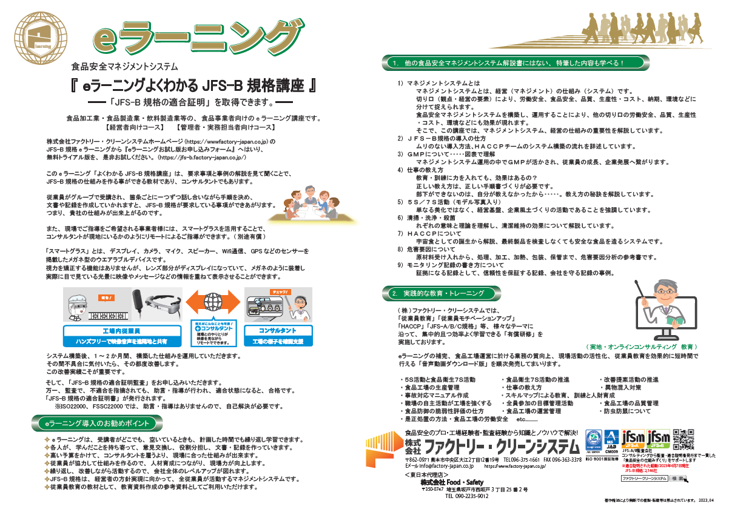

20 ノロウイルス関連情報
ノロウイルス指数平年同等 散発事故発生 |  |  |  |  |  |  |  | 出典:東京都感染症情報センター
 |  |  |  |  |  |  |  | （最近５年間の週値の比較） ノロウイルスの感染周期は4年ですね 前回は2018年
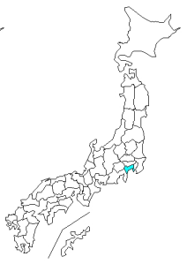
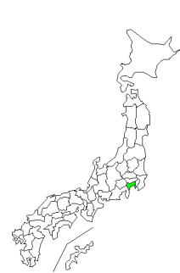
東京都は レベル 3 全国平均 (レベル2) 6.54

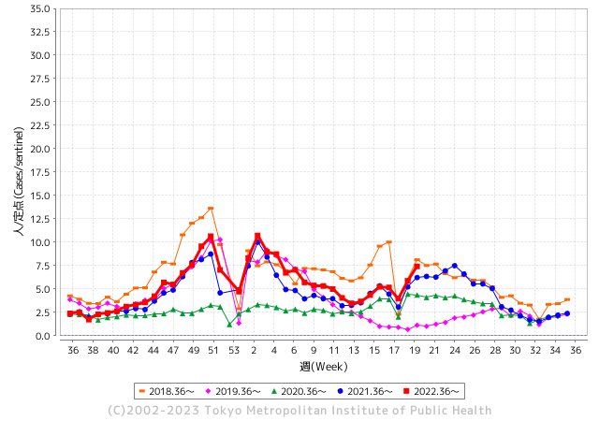
散発事故事例の報告例年より増加している。

 |  |  |  |  |  |  |  |  |  |  |  | レベル5

 |  |  |  |  |  |  |  |  |  |  |  | レベル4

 |  |  |  |  |  |  |  |  |  |  |  | レベル3

 |  |  |  |  |  |  |  |  |  |  |  | レベル2
GⅡ 19週 1例 |  |  |  |  | GⅡ 20週 3例 |  |  |  |  |  |  | レベル1
地方衛生研究所情報 |  |  | 傾向 |  | 出典：地方衛生研究所ネットワーク
★数年間で二番目に高い比率でノロウイルスが流行 |  |  |  |  |  |  |  | http://idsc.tokyo-eiken.go.jp/diseases/gastro/gastro/
 |  |  |  | 流行警報 | 警戒警報
 | 2023-05-28 |  | 低散発 | 定点観測値 |  | ▲:減少 | 今週のニュース（Noroｖｉｒｕｓ） (5/22-5/28)
先週
今週
都道府県名 | 流行 ☆増加 ★減少☆★1つで約1ポイント |  |  | 2023/19週 | 2023/20週 | 対前週 | 大量発症事故（業種／内容） 今週 , 先週 |  |  |  | ニュースソース | 日時
北海道 | ☆ |  |  | 2.66 | 3.06 | 0.40 | 旭川市保健所管内の保育所からノロウイルスの集団感染が発生し、０歳から５歳までの乳幼児１９人、職員４人の計２３人がおう吐や下痢などの症状を訴えました。 今月１９日から２４日にかけておう吐や下痢などの症状を訴え、一部の感染者が医療機関を受診しましたが入院した感染者はいません。 |  |  |  | 北海道ニュース | 2023-05-25 | 北海道
青森県 | ★ |  |  | 2.92 | 2.82 | ▲ 0.10 |  |  |  |  |  |  | 青森県
岩手県 | ☆ |  |  | 3.68 | 4.7 | 1.02 |  |  |  |  |  |  | 岩手県
宮城県 | ☆ |  |  | 4.61 | 4.98 | 0.37 |  |  |  |  |  |  | 宮城県
秋田県 | ☆ |  |  | 2.53 | 2.71 | 0.18 |  |  |  |  |  |  | 秋田県
山形県 | ☆☆☆ |  |  | 3.61 | 6 | 2.39 |  |  |  |  |  |  | 山形県
福島県 | ☆ |  |  | 2.31 | 3.1 | 0.79 |  |  |  |  |  |  | 福島県
茨城県 | ☆ |  |  | 3.55 | 4.88 | 1.33 | 茨城県は18日、取手市宮和田の認可保育園「藤代駅前 NURSERY SCHOOL(ナーサリースクール)」で、感染性胃腸炎の集団発生があったと発表した。同日までに、園児や職員計36人が嘔吐(おうと)や下痢の症状を訴えた。県衛生研究所で園児と職員計10人の検体を調べた結果、7人からノロウイルスが検出された。重症者はなく、全員快方に向かっている。 |  |  |  | 茨木新聞 | 2023-05-18 | 茨城県
栃木県 | ☆ |  |  | 1.46 | 2.38 | 0.92 |  |  |  |  |  |  | 栃木県
群馬県 | ☆ |  |  | 3.63 | 4.61 | 0.98 |  |  |  |  |  |  | 群馬県
埼玉県 | ☆☆☆ |  |  | 6.93 | 9.45 | 2.52 |  |  |  |  |  |  | 埼玉県
千葉県 | ☆☆ |  |  | 5.63 | 7.39 | 1.76 | 千葉県は１６日、松戸市立第一中学校で、ノロウイルスによる集団食中毒が発生したと発表した。１～３年生の生徒５７人と職員３人の計６０人に下痢や嘔吐（おうと）などの症状が出て２２人が医療機関を受診したが、重症者はいないという。県は同校内の施設で給食調理の業務を委託されていた「東京割烹」を１６日から３日間、営業停止処分とした。 |  |  |  | 千葉日報 | 2023-05-16 | 千葉県
東京都 | ☆☆ |  |  | 5.87 | 7.42 | 1.55 | ノロウイルスの集団感染が発生しています（5月17日現在情報） 4月末以降、区立学校において10名以上のノロウイルス集団感染が数件発生しています。 |  |  |  | 足立区公表 | 2023-05-17 | 東京都
神奈川県 | ☆☆ |  |  | 4.38 | 6.28 | 1.90 |  |  |  |  |  |  | 神奈川県
新潟県 | ★ |  |  | 5.15 | 4.98 | ▲ 0.17 |  |  |  |  |  |  | 新潟県
富山県 | ☆ |  |  | 8.45 | 8.59 | 0.14 |  |  |  |  |  |  | 富山県
石川県 | ☆ |  |  | 8.17 | 9.14 | 0.97 |  |  |  |  |  |  | 石川県
福井県 | ☆ |  |  | 4.92 | 6.24 | 1.32 |  |  |  |  |  |  | 福井県
山梨県 | ☆ |  |  | 3.88 | 4.71 | 0.83 |  |  |  |  |  |  | 山梨県
長野県 | ☆ |  |  | 6.63 | 7.61 | 0.98 | 長野市保健所によりますと、10日、市内の幼稚園から「感染性胃腸炎のような症状の園児が複数いる」と連絡がありました。保健所が検査したところ、6人の便からノロウイルスが検出されました。共通して食べていたのは、8日に作った「よもぎの白玉団子」で、その後、一緒に食べた42人の内、園児23人、職員3人に下痢、嘔吐、発熱などの症状が確認されました。全員、快方に向かっているということです。 |  |  |  | 長野新聞 | 2023-05-18 | 長野県
岐阜県 | ☆ |  |  | 5.87 | 7.17 | 1.30 | 岐阜県北方町の結婚式場で食事をした客が食中毒の症状を訴え、県はこの式場の厨房を営業禁止処分にしました。 食中毒が発生したのは、北方町平成にある結婚式場「ル・シャン・ド・クク」です。 岐阜県によりますと、この式場では、5月20日に1組の披露宴と二次会があり、それぞれ食事が提供されましたが、出席した客109人のうち2歳から72歳までの男女56人が、翌日以降下痢や発熱などの症状を訴えました。 |  |  |  | 名古屋テレビ | 2023-05-24 | 岐阜県
静岡県 | ☆☆ |  |  | 4.58 | 6.35 | 1.77 |  |  |  |  |  |  | 静岡県
愛知県 | ☆☆ |  |  | 5.96 | 7.43 | 1.47 |  |  |  |  |  |  | 愛知県
三重県 | ☆☆☆ |  |  | 7.07 | 10.31 | 3.24 |  |  |  |  |  |  | 三重県
滋賀県 | ☆ |  |  | 4.25 | 5.25 | 1.00 |  |  |  |  |  |  | 滋賀県
京都府 | ☆☆ |  |  | 4.54 | 6.03 | 1.49 |  |  |  |  |  |  | 京都府
大阪府 | ☆☆ |  |  | 5.71 | 7.15 | 1.44 |  |  |  |  |  |  | 大阪府
兵庫県 | ☆ |  |  | 7.18 | 8.19 | 1.01 |  |  |  |  |  |  | 兵庫県
奈良県 | ☆ |  |  | 7.06 | 7.5 | 0.44 |  |  |  |  |  |  | 奈良県
和歌山県 | ☆ |  |  | 4.63 | 4.67 | 0.04 |  |  |  |  |  |  | 和歌山県
鳥取県 | ☆ |  |  | 8.63 | 8.95 | 0.32 |  |  |  |  |  |  | 鳥取県
島根県 | ☆ |  |  | 5.22 | 6.26 | 1.04 |  |  |  |  |  |  | 島根県
岡山県 | ☆ |  |  | 4.89 | 5.76 | 0.87 |  |  |  |  |  |  | 岡山県
広島県 | ☆☆ |  |  | 4.21 | 5.83 | 1.62 |  |  |  |  |  |  | 広島県
山口県 | ☆ |  |  | 4.65 | 5.42 | 0.77 |  |  |  |  |  |  | 山口県
徳島県 | ★ |  |  | 5 | 4.35 | ▲ 0.65 |  |  |  |  |  |  | 徳島県
香川県 | ☆☆ |  |  | 6.86 | 8.71 | 1.85 |  |  |  |  |  |  | 香川県
愛媛県 | ☆☆ |  |  | 7.43 | 8.84 | 1.41 |  |  |  |  |  |  | 愛媛県
高知県 | ☆☆ |  |  | 2 | 3.46 | 1.46 |  |  |  |  |  |  | 高知県
福岡県 | ☆ |  |  | 6.37 | 7.66 | 1.29 |  |  |  |  |  |  | 福岡県
佐賀県 | ★ |  |  | 4 | 3.35 | ▲ 0.65 |  |  |  |  |  |  | 佐賀県
長崎県 | ☆ |  |  | 2.64 | 3.2 | 0.56 |  |  |  |  |  |  | 長崎県
熊本県 | ☆☆ |  |  | 5.76 | 7.48 | 1.72 |  |  |  |  |  |  | 熊本県
大分県 | ☆ |  |  | 11.56 | 12.64 | 1.08 | １９日に大分県国東市の民宿で製造された弁当を食べた１８人が食中毒になっていたことがわかりました。全員、快方に向かっていますが、県はこの民宿の飲食に関する業務について、２日間の停止命令を出しています。 食中毒を起こした弁当を提供したのは、国東市安岐町の「民宿いこい」です。 |  |  |  | テレビ大分 | 2023-05-25 | 大分県
宮崎県 | ☆ |  |  | 7.69 | 8.94 | 1.25 |  |  |  |  |  |  | 宮崎県
鹿児島県 | ★ |  |  | 6.94 | 6.79 | ▲ 0.15 |  |  |  |  |  |  | 鹿児島県
沖縄県 | ☆☆ |  |  | 3.13 | 4.61 | 1.48 |  |  |  |  |  |  | 沖縄県
全国 | ☆ |  |  | 5.27 | 6.54 | 1.27
 |  |  |  |  |  |  |  |  |  |  | 1 | 2
 |  |  |  | 今週 |  |  | 管理レベル「2」
 |  | 先週に比べて全国平均は |  |  |  | 6.54 | ：先週より | 1.27
 |  | 東京都は |  |  |  | 7.42 | ：先週より | 1.55
 |  | 最高指数は |  |  | 大分県 | 12.64 | 全国で10.00を超える都道府県数は |  | 2ヶ所 | 増減 | 1

3 | 9-10月、4月以降 施設の所在市町村で流行・ 食中毒が報告される 定点観測値が5.00前後 |  |  |  |  | 【情報共有】 週間・情報収集/情報は毎週確認する 【常設】 嘔吐物処理セットの配備 【体調管理】従業員の健康状況を徹底し、不良者は調理・加工ラインより外す

20 衛生訓話
毎週 ひとつ 覚えていきましょう
今週のお題(段ボールを食品製造・加工現場に入れないこと)
なぜ 段ボールを入れてはいけないのかな?
↓ 職場の先輩は以下のことを理解して わかり易く 指導しましょう ↓

 |  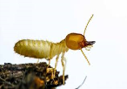 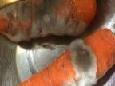 | ★段ボールは、中身を保護する物で外側は汚れている。 ★熱を逃がしにくいので虫が集まる。 ★ゴキブリが卵を産むのに最適である。 ★シロアリは、発泡スチロールやプラスチック、ダンボールなどの人工物でさえエサにしてしまうことがある。 ★倉庫や通路に直置きされることがあるので、埃や泥やカビなどが付着している可能性がある。

 | 見た目綺麗な段ボールなら食品収納容器として、冷蔵庫内や食品製造場所で使える。 この理屈は 食品取り扱い施設では通用しません。決して使わないでください。 食品工場や調理場に段ボールを持ち込んで食品保管は勿論、調理器具や什器の下敷きにもしてはいけません。 これまで述べた通り、外部で梱包資材として使用されている段ボールは清潔ではありません。 段ボール内のものは、清潔な容器に移し替えてから清潔区域に持ち込みます。

20 感染症統計
届出感染症 第三類 腸管出血性大腸菌 |  |  |  |  |  |  |  |  |  |  |  |  |  | 届出感染症 第三類 細菌性赤痢菌
全国 報告数推移 医療機関からの届出数 |  |  |  |  |  |  |  |  |  |  |  |  |  | 全国 報告数推移 届出患者数（人）
 | 1月 | 2月 | 3月 | 4月 | 5月 | 6月 | 7月 | 8月 | 9月 | 10月 | 11月 | 12月 | 合計 |  | 1月 | 2月 | 3月 | 4月 | 5月 | 6月 | 7月 | 8月 | 9月 | 10月 | 11月 | 12月 | 合計
12-21年月平均 | 68 | 56 | 67 | 103 | 180 | 405 | 615 | 875 | 565 | 364 | 207 | 135 | 3,640 | 12-21年月平均 | 8 | 9 | 13 | 7 | 9 | 9 | 8 | 12 | 10 | 20 | 12 | 12 | 131
 |  |  |  |  | 今週 |  |  |  |  |  |  |  |  |  |  |  |  |  | 今週
 |  |  |  |  | 69 |  |  |  |  |  |  |  |  |  |  |  |  |  | 2
2023年 | 82 | 62 | 100 | 111 | 121 |  |  |  |  |  |  |  |  | 2023年 | 1 | 1 | 4 | 2 | 2
2022年 | 81 | 39 | 72 | 89 | 258 | 416 | 554 | 568 | 578 | 337 | 169 | 168 | 3,329 | 2022年 | 0 | 5 | 4 | 1 | 1 | 1 | 1 | 1 | 0 | 0 | 0 | 2 | 16
2021年 | 81 | 48 | 71 | 128 | 171 | 350 | 569 | 553 | 458 | 306 | 220 | 229 | 3,184 | 2021年 | 1 | 2 | 1 | 0 | 0 | 0 | 1 | 1 | 0 | 1 | 0 | 0 | 7
2020年 | 112 | 85 | 60 | 97 | 95 | 305 | 544 | 449 | 475 | 505 | 219 | 98 | 3,044 | 2020年 | 16 | 1 | 19 | 3 | 13 | 1 | 2 | 2 | 0 | 24 | 4 | 2 | 87
2019年 | 84 | 100 | 77 | 80 | 236 | 438 | 631 | 752 | 523 | 427 | 253 | 136 | 3,737 | 2019年 | 7 | 7 | 13 | 3 | 8 | 11 | 5 | 11 | 9 | 9 | 20 | 37 | 140
2018年10月3日、山梨県内の宿坊を利用した2グループ42名が赤痢にかかりました。使用水や従事者からは赤痢菌が検出されておらず現在のところ感染源は不明です。
2018年 | 41 | 44 | 67 | 103 | 311 | 415 | 539 | 1,165 | 534 | 297 | 205 | 92 | 3,813 | 2018年 | 9 | 22 | 18 | 9 | 21 | 14 | 6 | 13 | 7 | 81 | 31 | 37 | 268
埼玉県と群馬県の総菜店で販売されたポテトサラダを食べた人が腸管出血性大腸菌O157に感染した、という集団食中毒に関するニュースが2017年8月21日以降、新聞やテレビで取り上げられました。
2017年 | 57 | 35 | 95 | 112 | 131 | 340 | 483 | 1339 | 614 | 349 | 236 | 68 | 3,859 | 2017年 | 19 | 12 | 8 | 12 | 7 | 15 | 16 | 12 | 16 | 6 | 12 | 6 | 141
2016年 | 68 | 42 | 44 | 75 | 135 | 448 | 507 | 808 | 795 | 313 | 246 | 143 | 3,624 | 2016年 | 9 | 16 | 12 | 6 | 7 | 14 | 9 | 14 | 9 | 9 | 8 | 7 | 120
2011年8月に外食チェーン店が原因とされた赤痢菌Shigella sonneiの広域集団感染事例が青森県、宮城県、山形県、福島県において発生した。本事例は、それとほぼ同時期に発生しておりその関連性が強く疑われた事例である。
※2023年 第20週（5/15～5/21） 現在 |  |  |  |  |  |  |  |  |  |  |  |  |  | ※2023年 第20週（5/15～5/21） 現在
*発行予定は2022年11月7日（月）です。 |  |  |  |  |  |  |  |  |  |  |  |  |  | *発行予定は2022年11月7日（月）です。
 | 腸管出血性大腸菌 |  | 平年並みに |  |  |  |  |  |  |  |  |  |  |  | 赤痢 | 非常に少ない
Ｈ２９／８月は非常に多かった

細菌性赤痢菌
 | 2023年 | 2022年 | 2021年 | 2020年 | 2019年 | 2018年 | 2017年 | 2016年
 | 1 | 0 | 1 | 16 | 7 | 9 | 19 | 9
 | 1 | 5 | 2 | 1 | 7 | 22 | 12 | 16
 | 4 | 4 | 1 | 19 | 13 | 18 | 8 | 12
 | 2 | 1 | 0 | 3 | 3 | 9 | 12 | 6
 | 2 | 1 | 0 | 13 | 8 | 21 | 7 | 7
 |  | 1 | 0 | 1 | 11 | 14 | 15 | 14
 |  | 1 | 1 | 2 | 5 | 6 | 16 | 9
 |  | 1 | 1 | 2 | 11 | 13 | 12 | 14
 |  | 0 | 0 | 0 | 9 | 7 | 16 | 9
 |  | 0 | 1 | 24 | 9 | 81 | 6 | 9
 |  | 0 | 0 | 4 | 20 | 31 | 12 | 8
 |  | 2 | 0 | 2 | 37 | 37 | 6 | 7
腸管出血性大腸菌
 | 2023年 | 2022年 | 2021年 | 2020年 | 2019年 | 2018年 | 2017年 | 2016年 | 2015年
 | 82 | 81 | 81 | 112 | 84 | 41 | 57 | 68
 | 62 | 39 | 48 | 85 | 100 | 44 | 35 | 42
 | 100 | 72 | 71 | 60 | 77 | 67 | 95 | 44
 | 111 | 89 | 128 | 97 | 80 | 103 | 112 | 75
 | 121 | 258 | 171 | 95 | 236 | 311 | 131 | 135
 |  | 416 | 350 | 305 | 438 | 415 | 340 | 448
 |  | 554 | 569 | 544 | 631 | 539 | 483 | 507
 |  | 568 | 553 | 449 | 752 | 1,165 | 1,339 | 808
 |  | 578 | 458 | 475 | 523 | 534 | 614 | 795
 |  | 337 | 306 | 505 | 427 | 297 | 349 | 313
 |  | 169 | 220 | 219 | 253 | 205 | 236 | 246
 |  | 168 | 229 | 98 | 136 | 92 | 68 | 143

※2023年 第11週（3/13～3/19） 現在

 |  |  |  |  |  |  |  |  |  |  |  |  |  |  | 腸管系感染症は新型コロナウイルス予防の手洗い、手指消毒で
 |  |  |  |  |  |  |  |  |  |  |  |  |  |  | 圧倒的に感染防御できている

